Accueil
Evaluations diagnostiques des élèves au CP Module Circo

 | 1

 |  | Ce fichier tableur comporte 4 feuilles (y compris cette page d'accueil)

 |  | On passe d'une feuille à l'autre en cliquant sur les onglets qui se trouvent en bas à gauche du classeur.

 |  |  |  |  | ONGLETS
 |  | Onglet "Ecoles" : feuille de saisie des noms des écoles et des classes. Y saisir le nom de l'école et de la classe dans les deux premières colonnes . Ces informations seront automatiquement reportées dans la dernière colonne (école) ainsi que dans le tableau de saisie des codes.(onglet "Saisie")

 |  | Onglet "Saisie" : feuille de saisie des résultats des écoles Y copier les résultats envoyés par les écoles soit: Attention faire une copie des valeurs uniquement - directement dans la cellule à partir du clavier - en collant les résultats de la dernière colonne de l'onglet "Saisie" du fichier envoyé par les écoles | i |  |  |  | 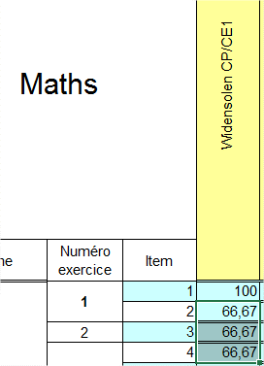

 |  | La feuille "Saisie" permet d'obtenir automatiquement les pourcentages de réussites :
 |  | *par item pour la circo (dernière colonne du tableau) |  | *par école (dernière ligne du tableau mathématique et français)
 |  |  |  |  |  | 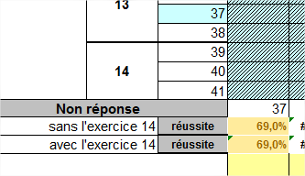

 | 2
En cliquant dans la case indiquée, vous pourrez avoir les résultats pour la circonscription (premier choix, bien remonter l'ascenseur) ou par école.
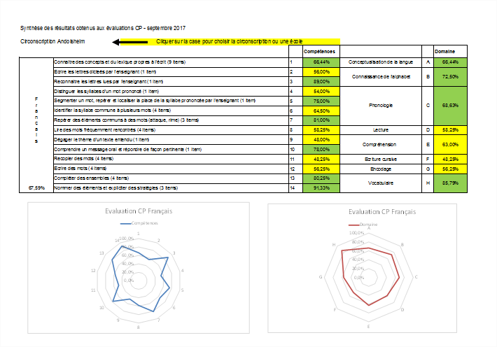
 |  | L'onglet Analyse

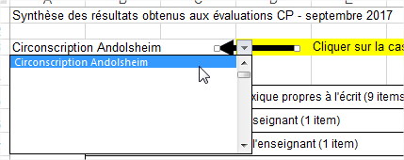

Analyse Circo
Synthèse des résultats obtenus aux évaluations CP - septembre 2017

Circonscription REMIRE-MONTJOLY MATOURY |  | Cliquer sur la case pour choisir la circonscription ou une école
 |  |  |  | Compétences |  |  | Domaine
Français | Connaitre des concepts et du lexique propres à l'écrit (9 items) |  | 1 | 54.30% | Conceptualisation de la langue | A | 54.30%
 | Ecrire les lettres dicteés par l'enseignant (1 item) |  | 2 | 36.36% | Connaissance de l'alphabet | B | 44.62%
 | Reconnaitre les lettres lues par l'enseignant (1 item) |  | 3 | 52.88%
 | Distinguer les syllabes d'un mot prononcé (1 item) |  | 4 | 69.09% | Phonologie | C | 52.48%
 | Segmenter un mot, repérer et localiser la place de la syllabe prononcée par l'enseignant (1 item) |  | 5 | 55.29%
 | Identifier la syllabe commune à plusieurs mots (4 items) |  | 6 | 46.99%
 | Repérer des éléments communs à des mots (attaque, rime) (3 items) |  | 7 | 53.32%
 | Lire des mots fréquemment rencontrés (4 items) |  | 8 | 59.61% | Lecture | D | 59.61%
 | Dégager le thème d'un texte entendu (1 item) |  | 9 | 56.81% | Compréhension | E | 59.32%
 | Comprendre un message oral et répondre de façon pertinente (1 item) |  | 10 | 61.83%
 | Recopier des mots (4 items) |  | 11 | 43.80% | Ecriture cursive | F | 43.80%
 | Ecrire des mots (4 items) |  | 12 | 18.16% | Encodage | G | 18.16%
 | Compléter des ensembles (4 items) |  | 13 | 45.48% | Vocabulaire | H | #DIV/0!
#DIV/0! | Nommer des éléments et expliciter des stratégies (3 items) |  | 14 | #DIV/0!
Evaluation CP Français
Evaluation CP Français
 | Domaine
A | 54.30%
B | 44.62%
C | 52.48%
D | 59.61%
E | 59.32%
F | 43.80%
G | 18.16%
H | 0.00%

Synthèse des résultats obtenus aux évaluations CP - septembre 2017
Circonscription REMIRE-MONTJOLY MATOURY
 |  |  |  | Compétences |  |  | Domaine
Mathématiques | Associer un nombre donné à son écriture chiffrée (2 items) |  | 1 | 73.58% | Connaissance de la suite numérique | A | 73.58%
 | Comparer des quantités (1 item) |  | 2 | 56.81% | Dénombrement | B | 53.64%
 | Comparer des quantités (3 items) |  | 3 | 47.39%
 | Dénombrer les quantités en associant les représentations du nombre (3 items) |  | 4 | 55.80%
 | Dénombrer une quantité (1 item) |  | 5 | 62.73%
 | Identifier les informations spatiales pour situer des objets (5 items) |  | 6 | 51.93% | Valeur Ordinal du nombre | C | 51.93%
 | Identifier le principe d’organisation d’un algorithme et poursuivre son application (4 items) |  | 7 | 35.20% | Suite Algorithmique | D | 35.20%
 | Recomposer mentalement (par composition ou décomposition) des petites quantités pour résoudre un problème (3 items) |  | 8 | 42.39% | Résolution de problèmes | E | 48.71%
53.25% | Constituer une collection dont le cardinal est donné en modifiant une première collection (4 items) |  | 9 | 53.45%
Evaluation CP Mathématiques
Evaluation CP Mathématiques
 | Domaine
A | 73.58%
B | 53.64%
C | 51.93%
D | 35.20%
E | 48.71%

